ผังที่นั่งมินิสีสัน
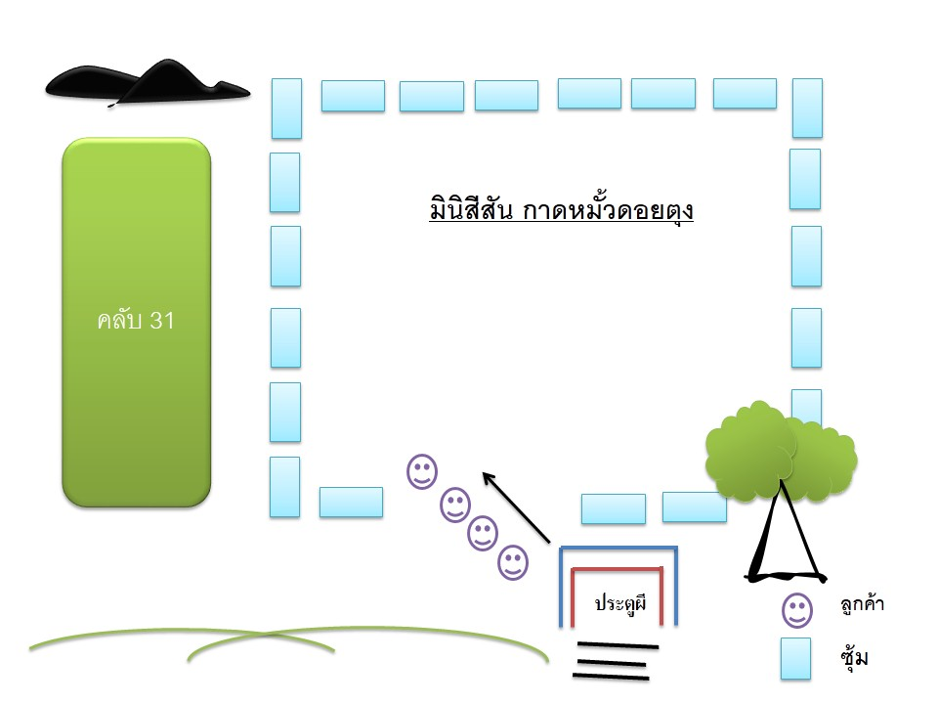

ผังรถและตักบาตร
แผนผังการจอดรถตู้
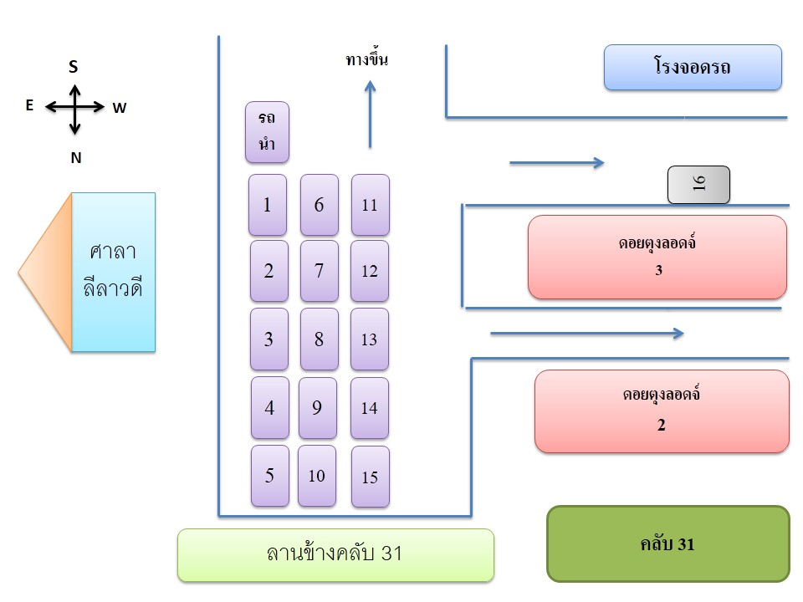

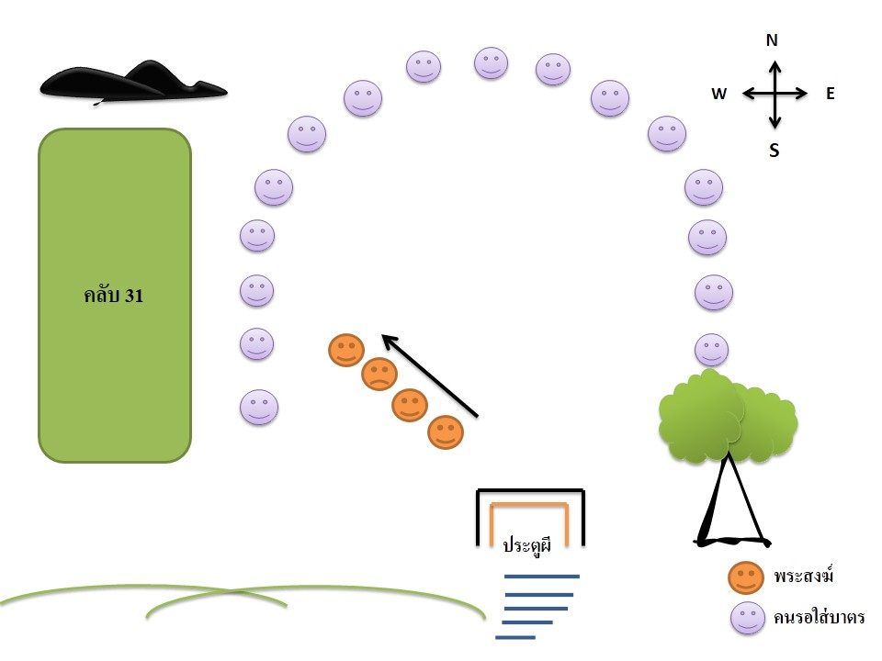
แผนผังการตักบาตร

